F02.CFG-Paths
 |  | VVSS, Info Romana, 2024-2025

F02. cautarea filmelor care au un anumit regizor (sau parti din numele regizorului).

F02. Covered source code |  |  |  |  | F02. Cyclomatic Complexity (CC)
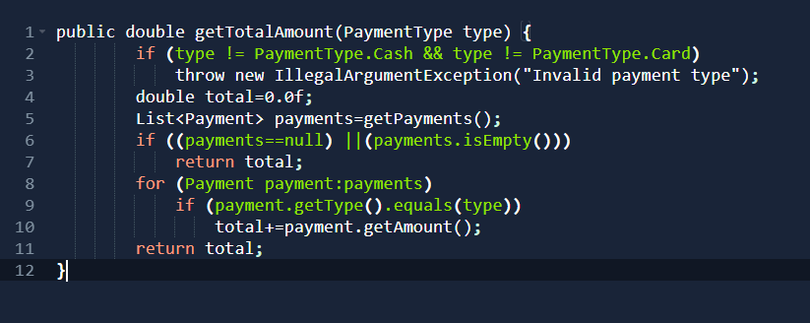
Line No. | Source code |  | F02. Control Flow Graph (CFG) |  | CC1 = No. of regions = |  | 5
Req02_L01 | … |  |  |  | CC2 = Edges - Nodes + 2 = |  | 15-12+2 = 5
Req02_L02 | … |  | Se va insera CFG asociat codului sursa testat (poza, diagrama, etc.). |  | CC3 = No. of Conditions + 1 = |  | 5
Req02_L03 | …
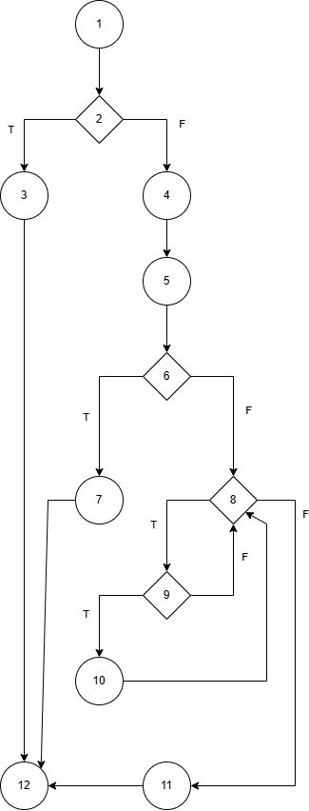
... | …
.. | … |  |  |  | F02. Individual Paths
1
... | …
 |  |  |  |  | Path No. | Path
 |  |  |  |  | F02_P01 | 1 - 2(T) - 3 - 12
 |  |  |  |  | F02_P02 | 1 - 2(F) - 4 - 5 - 6(T) - 7 - 12
 |  |  |  |  | F02_P03 | 1 - 2(F) - 4 - 5 - 6(F) - 8(T) - 9(T) - 10 - 8(T) - 9(F) - 8(F) - 11 - 12
 |  |  |  |  | F02_P04 | 1 - 2(F) - 4 - 5 - 6(F) - 8(T) - 9(T) - 10 - 8(F) - 11 - 12
 |  |  |  |  | F02_P05 | 1 - 2(F) - 4 - 5 - 6(F) - 8(T) - 9(F) - 8(F) - 11 - 12
 |  |  |  |  | ... | …

2

3

4
 |  |  |  | regiune

5

